CR#1287
งานทำอะไร
 | 1. ✔️ เปลี่ยนหัวข้อด้านล่างจาก "5 อันดับ สินค้าแนะนำให้ลงเพิ่ม" เป็น "10 อันดับ สินค้าที่แนะนำให้ STK ลงเพิ่ม"
 | 2. ✔️ โชว์จำนวนสินค้าเพิ่ม จาก 5 เป็น 10 ตัว
 | 3. ✔️ % total DS outlets แสดงผลเป็น จำนวนร้านค้า DS แทน %
 | 4. ✔️ % total DS outlets แสดงผลเป็น จำนวนร้านค้า DS แทน %
 | 5. ✔️ เพิ่มแถวด้านบนสุด สำหรับสรุปจำนวน Total Range ทั้งหมดในร้านค้า Dark Space (บวกตัวเลข Range ในแต่ละร้านค้า Dark Space ตรงๆได้เลย)

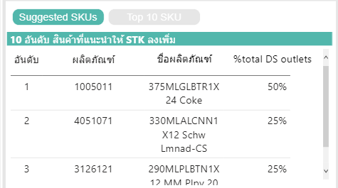
 |  |  | ใช้ข้อมูลจาก View : 1. VW_DIGITAL_MAP_SUGGEST และ 2. VW_DIGITAL_MAP_TOP10_PRD
 |  |  | T-Trade : มาจาก Tbl : dim_customermaster
 |  |  | filed : TradeNameDesc
 |  |  | วิธีแก้ : ที่ Store ⇒ SP_DM_PREPARE_SUGGEST อาจรวมถึง ROW_NO ≤5 ด้วย

 | ตรวจสอบข้อมูล Suggest = 10
 |  | Sales District = NEU
 |  | Sales group = ROE
 |  | Stockist = 0509430069

